HIIT CALCULATOR
© Florian Maierhofer |  |  | HIIT CALCULATOR

 | Planung/ Übersicht bei vorgegebener Geschwindigkeit

 | EINGABEBERECH |  | Richtungswechsel |  |  | AUSGABEBEREICH
 | Geschwindigkeit in [km/h] | Zeit in [sek] | Anzahl CODs |  |  | Distanz HIIT [m] | Distanz der Teilstrecken [m] |  | Zeit pro Teilstrecke [sek]
 | 15 | 20 | 5 |  |  | 69 | 11 |  | 2.8

 |  |  |  |  | Distanz [m]: | Zeit bei fixer Distanz |  | Berechnung der Zeit bei Distanz |  | 69
 |  |  |  |  | 69 | v [km/h] | t [sek] | Metern, mit verschiedenen Geschwindigkeiten!
 |  |  |  |  | CODs | 16 | 19.0 |  |  | Laufen
 |  |  |  |  | 5 | EINGABEZELLE | AUSGABEZELLE

 | EINGABEBERECH
 | Belastungszeit [sek]: | 20 | Bewegungsart: | Laufen
 | Pausenzeit [sek]: | 10
 | Dauer einer Serie [min]: | 2
 | Serienpause [min]: | 2
 | Anzahl der Serien: | 2

 |  | HIIT Trainingsvorlagen mit vorgegebener Geschwindigkeit

HIIT von Hütchen zu Hütchen

 |  | Laufen
 |  | 11 | Distanz von Hütchen zu Hütchen [m]
 |  | 5 | Richtungswechsel direkt bei den Hütchen
 |  | 15 | Geschwindigkeit [km/h]
 |  | 2.8 | Zeit von Hütchen zu Hütchen [sek]
 |  | 20 | Gesamtzeit pro Belastung (HIIT) [sek]
 |  | 10 | Pausenzeit nach einem Lauf [sek]
 |  | 2 | Seriendauer [min]
 |  | 2 | Serienpause [min]
 |  | 2 | Anzahl der Serien
 |  | 69 | Gesamtdistanz pro Belastung [m]

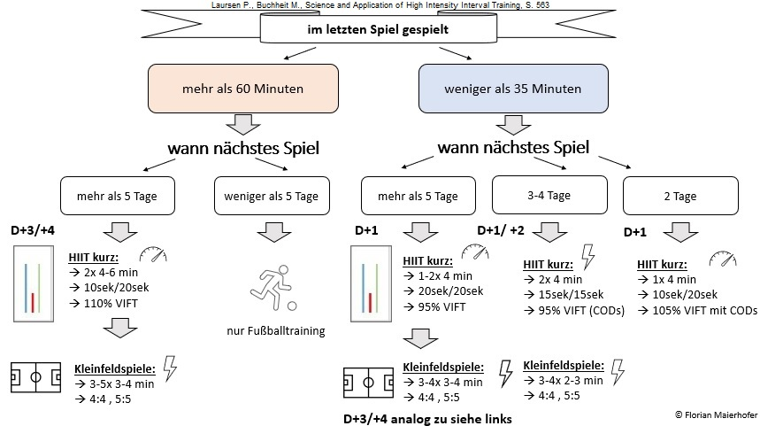

© Florian Maierhofer |  |  | HIIT CALCULATOR

 | Planung/ Übersicht bei vorgegebenen Prozent einer Geschwindigkeit

 | EINGABEBEREICH |  |  |  | Richtungswechsel | AUSGABEBEREICH
 | Geschwindigkeit in [km/h] aus IFT | in % VIFT | v in [km/h] | Zeit in [sek] | Anzahl CODs | Distanz HIIT [m] | Distanz der Teilstrecken [m] |  | Zeit pro Teilstrecke [sek]
 | 25 | 70 | 18 | 45 | 3 | 209 | 52 |  | 7.5

 |  |  |  |  | Distanz [m]: | Zeit bei fixer Distanz |  | Berechnung der Zeit bei Distanz |  | 209
 |  |  |  |  | 209 | v [km/h] | t [sek] | Metern, mit verschiedenen Geschwindigkeiten!
 |  |  |  |  | CODs | 5 | 152 |  |  | Laufen
 |  |  |  |  | 3 | EINGABEZELLE | AUSGABEZELLE

 | AUSGABEBEREICH |  | Richtungswechsel
 | Belastungszeit (sek): | 45 | Bewegungsart: | Laufen
 | Pausenzeit (sek): | 10
 | Dauer einer Serie (min): | 3 bis 4
 | Serienpause (min): | 2
 | Anzahl der Serien: | 1

 |  | HIIT Trainingsvorlagen mit vorgegebenen Prozent einer Geschwindigkeit

HIIT von Hütchen zu Hütchen

 |  | Laufen
 |  | 52 | Distanz von Hütchen zu Hütchen [m]
 |  | 3 | Richtungswechsel direkt bei den Hütchen
 |  | 25 | Geschwindigkeit [km/h]
 |  | 7.5 | Zeit von Hütchen zu Hütchen [sek]
 |  | 45 | Gesamtzeit pro Belastung (HIIT) [sek]
 |  | 10 | Pausenzeit nach einem Lauf [sek]
 |  | 3 bis 4 | Seriendauer [min]
 |  | 2 | Serienpause [min]
 |  | 1 | Anzahl der Serien
 |  | 209 | Gesamtdistanz pro Belastung [m]

 | Die 12 Variablen des Intervalltrainings:
1 | Intensität des Intervalls
2 | Dauer des Intervalls
3 | Intensität der Pause
4 | Dauer der Pause
5 | Anzahl der Intervalle
6 | Anzahl der Serien
7 | Dauer der Serienpause
8 | Intensität einer Serienpause
9 | Gesamtvolumen des Trainings (1-8)
10 | Bewegungsart
11 | Umweltbedingungen
12 | Ernährungsfaktoren

 | KONTAKTDATEN:
 | Florian Maierhofer
 | florian.maierhofer@hotmail.com

